INDEX LINEAS



 | Information for the user |  | Contact details

Select POL: |  |  | Select POD:
MARMEDSA CANARIAS
INDUS CONTAINER LINE
CARRIER | SERVICE | POL | POD
Borchard Lines | Bosphorous | Barcelona - Castellon | Genoa, Piraeus, Ambarli, Gebze, Aliaga, Mersin, Istanbul Casablanca
Borchard Lines | West Mediterranean | Barcelona | Genoa, Limassol, Haifa, Ashdod, Alexandria
Borchard Lines | West Coast UK | Castellon | Avonmouth, Liverpool, Dublin, Leixoes, Salerno, Piraeus, Limassol, Ashdod, Haifa, Mesin, Beirut, Gebze, Istanbul, Alexandria, Izmir
Nile Dutch | WEWA / EUWA | Algeciras - Barcelona - Bilbao - Valencia - Vigo | Luanda, Lobito, Namibe, Cabinda, Soyo, Pointe Noire, Boma, Matadi, Libreville, Port Gentil, Douala, Kribi, Bata, Malabo, Tema, Abidjan, Dakar, Sao Tome
Nile Dutch | EMED | Algeciras | Alexandria, Gemlik, Istanbul, Izmir, Mersin, Evyap, Beirut, Ashdod, Haifa, Casablanca
Nile Dutch | USEC | Algeciras | Newark, Norfolk, Savannah
Samskip | Iberia | Bilbao - Vigo | Tilbury, Rotterdam, Moss, Oslo, Cork, Alesund, St. Petersburg, Fredrikstad, Dublin, Hull, Belfast, Grangemouth, Waterford, Kristiansand
Marfret | Med Caribbean | Algeciras | Barranquilla, Cartagena, Fort de France, Manzanillo, Moín, Port au Prince, Turbo
Marfret | South America | Algeciras | Philipsburg, Port of Spain, Degrad des Cannes, Vila do Conde, Fortaleza, Natal, Rotterdam, London
Indus Container Line | Indian Subcontinent / Asia | Barcelona - Valencia | Nhava Sheva, Mundra, Chennai, Kolkata, Vizakhapatnam, Karachi, Karachi SAPT, Karachi Old Port, Shanghai, Ningbo, Xingang , Quindao, Singapore, Port Kelang, Haipong, Ho Chi Minh, Bangkok, Laem Chabang
Indus Container Line | Iran | Barcelona - Valencia | Assaluyeh, Bandar Abbas, Bandar Imam Khomeini, Bushehr, Khorramshahr
Kestrel | Caribbean | Algeciras - Barcelona - Bilbao - Valencia | Nassau, Georgetown (Guyana), Providenciales, Grand Turk, Road Town, Charlotte Amalie, St. John (Antigua), Roadbay, Philipsburg, Basseterre, Gustavia, Charlestown, St. John (Virgin), Roseau, Castries, Bridgetown, St. George, Georgetown (Cayman)
Marmedsa Canarias | Canary Islands | Alicante - Barcelona - Bilbao - Sevilla - Valencia - Villagarcia | Las Palmas, Tenerife, Arrecife, Fuerteventura, Santa Cruz de la Palma
Trans Med Express | Argelia | Alicante - Castellon | Annaba, Argel, Bejaia, Ghazaouet, Oran, Skikda, Tenes
Breakbulk Services
Car Carrier Services

MARMEDSA CANARIAS
MARMEDSA CANARIAS

RATES
POL BARCELONA / VALENCIA / ALICANTE / SEVILLA / VILLAGARCIA / BILBAO |  |  |  |  | Validity : 31-01-2019
POD | TRANSIT TIME | TRACK | SERVICE | 20'HC | 40'HC

Las Palmas |  |  |  | 725 € | 880 €
Tenerife |  |  |  | 725 € | 880 €
Arrecife |  |  |  | 800 € | 975 €
Fuerteventura |  |  |  | 925 € | 1,250 €
Santa Cruz de la Palma |  |  |  | 1,050 € | 1,355 €
*EBS (EMERGENCY BUNKER SURCHARGE) |  |  |  | 50 € | 100 €

OTHER CONCEPTS
- VGM: El peso VGM nos debe ser informado antes de la entrada del Container en la terminal, en caso contrario se cobrará 50 Eur x contenedor en concepto de pesaje.
- Pesaje VGM por nuestra cuenta en terminal (antes de la entrada): 25 Eur x contenedor.
- Ocupaciones (10 días libres): 10 Eur x contenedor/dia.
- Tramitacion permisos IMO: 35 eur x contenedor.
- Tramitacion reefer: 35 Eur x contenedor.
- Conexiónes: 65 Eur x contenedor/dia.
- Corrector de manifiesto: 50 Eur x correcion.
- La línea no se compromete con el cumplimiento de las fechas previstas de llegada / salida de sus buques lo que implica que en caso de demora se repercutirán los posibles días extras en cuanto a conexiones y ocupaciones de superficie que se pudieran generar.
- Cambio de barco/destino o escala: Eur 35/ctnr
- Emision certificados. 15 eur x documento.

INDUS
INDUS CONTAINER LINE

RATES
POL BARCELONA |  |  |  |  | Validity : 31-01-2019
POD | TRANSIT TIME | TRACK | SERVICE | 20' | 40'

Nhava Sheva | 25 | DIRECT | MEDEX | $400 | $500
Mundra | 27 | DIRECT | MEDEX | $400 | $500
Chennai | 35 | via SIN | MD1/2 | $550 | $1,200
Kolkata | 35 | via SIN | MD1/2 | $1,000 | $2,500
Visakhapatnam | 35 | via SIN | MD1/2 | $1,100 | $2,100
Karachi SAPT | 22 | DIRECT | MEDEX | $400 | $500
Karachi Old Port (PICT) | 26 | via Jea | MEDEX+FEEDER | $850 | $900
Karachi Old Port (KICT) | 28 | via SIN | MD1/2 | $850 | $900
Sharjah | 22 | via Jea | MEDEX | $900 | $1,300
Jebel Ali | 20 | DIRECT | MEDEX | $400 | $550
Umm Qasr* | 25 | via Jea | MEDEX | $1,150 | $2,050

Shanghai | 35 | DIRECT | MD1/2 | $100 | $250
Ningbo | 36 | DIRECT | MD1/2 | $100 | $250
Xingang | 31 | VIA PUSAN | MD1/2 | $100 | N/A
Qingdao | 23 | DIRECT | MD1/2 | $100 | $250
Singapore | 23 | DIRECT | MD1/2 | $300 | $500
Chittagong* | 40 | via SIN | MD1/2 | $1,100 | N/A
Haipong | 40 | via HK | MD1/2 | $500 | $1,350
Ho Chi Minh City | 40 | via SIN | MD1/2 | $450 | $1,150
Bangkok | 40 | via SIN | MD1/2 | $450 | $900
Laem Chabang | 40 | via SIN | MD1/2 | $450 | $900

IRAN
*Tarifas de Chittagong incluyen DTHC.
Mumbai old port desde Nhava Sheva : USD 350/20' y USD 500/40' TT en 5 días
RECARGO IMO PARA TODOS LOS PUERTOS DE FAR EAST USD 50 TEU (PREVIA ACEPTACION DE MARMEDSA).
RECARGO IMO A JEA/ISC USD 100/TEU (PREVIA ACEPTACION DE MARMEDSA).
NO SE ACEPTA DESCARGA DE IMO EN MUMBAI OLD PORT, QINGDAO
RECARGO OPEN TOP (IG) USD 800/20' & USD 1.000/40' (PREVIA ACEPTACION DE MARMEDSA).
CHINA CARGO DECLARATION FEE (CDD) USD 35 PER B/L
EBAF: USD 55 PER TEU

POL VALENCIA |  |  |  |  | Validity : 31-01-2019
POD | TRANSIT TIME | TRACK | SERVICE | 20' | 40'

Nhava Sheva | 30 | DIRECT | MEDEX | $400 | $500
Mundra | 30 | DIRECT | MEDEX | $400 | $500
Chennai | 35 | via SIN | MD1/2 | $550 | $1,200
Kolkata | 35 | via SIN | MD1/2 | $1,100 | $2,500
Visakhapatnam | 35 | via SIN | MD1/2 | $1,100 | $2,100
Karachi SAPT | 26 | DIRECT | MEDEX | $400 | $500
Karachi Old Port (PICT) | 26 | via Jea | MEDEX+FEEDER | $900 | $900
Karachi Old Port (KICT) | 26 | via SIN | MD1/2 | $900 | $900
Sharjah | 22 | DIRECT | MEDEX | $900 | $1,300
Jebel Ali | 20 | DIRECT | MEDEX | $400 | $550
Umm Qasr* | 25 | via Jea | MEDEX | $1,150 | $1,750

Shanghai | 36 | DIRECT | MD1/2 | $100 | $225
Ningbo | 36 | DIRECT | MD1/2 | $100 | $225
Xingang | 36 | DIRECT | MD1/2 | $100 | $225
Quingdao | 36 | DIRECT | MD1/2 | $100 | $225
Singapore | 34 | DIRECT | MD1/2 | $300 | $500
Chittagong* | 40 | via SIN | MD1/2 | $1,100 | N/A
Haiphong | 40 | via SIN | MD1/2 | $500 | $1,350
Ho Chi Minh City | 40 | via SIN | MD1/2 | $450 | $1,150
Bangkok | 40 | via SIN | MD1/2 | $450 | $900
Laem Chabang | 40 | via SIN | MD1/2 | $450 | $900

IRAN
*Tarifas de Umm Qasr y Chittagong incluyen DTHC.
Mumbai old port desde Nhava Sheva : USD 350/20' y USD 500/40' TT en 5 días
El consignatario debe informar a los agentes KHI sobre el traslado a NLCCT una semana antes a la llegada del buque o antes de que se entregue el manifiesto
NO SE ACEPTA DESCARGA DE IMO EN MUMBAI OLD PORT, QINGDAO
RECARGO OPEN TOP (IG) USD 800/20' & USD 1.000/40' (PREVIA ACEPTACION DE MARMEDSA).
RECARGO IMO A JEA/ISC USD 100/TEU (PREVIA ACEPTACION DE MARMEDSA).
CHINA CARGO DECLARATION FEE (CDD) USD 35 PER B/L
EBAF: USD 55 PER TEU

FOB CHARGES BARCELONA/VALENCIA
GASTOS FOB:
THC |  | EUR 190 | per container
ISPS |  | EUR 22 | per container
B/L FEE |  | EUR 60 | per B/L
SEALS |  | EUR 7 | per container
LOGISTIC FEE |  | EUR 23 | per container
GESTION TASA MERCANCIA |  | Según tarifa oficial
ASIGNACION CONTAINER |  | EUR 20 | per container
PESAJE EN TERMINAL |  | EUR 22 | per container
COORDINACION VGM |  | EUR 10 | per container
TRAMITACION IMO |  | EUR 45 | per container hasta 3 onu
EBAF |  | USD 55 | per TEU

OTHER CONCEPTS
- Corrector de manifiesto: 50 Eur x correcion.
- La línea no se compromete con el cumplimiento de las fechas previstas de llegada / salida de sus buques lo que implica que en caso de demora se repercutirán los posibles días extras en cuanto a conexiones y ocupaciones de superficie que se pudieran generar.
- Cambio de barco/destino o escala: Eur 45/ctnr
- Emision certificados. 15 eur x documento.

CLAUSES
1.- Esta oferta cancela cualquier otra anterior que se hubiera enviado para partidas similares a las de referencia, y no incluye otro concepto no específicamente mencionado.
2.- Esta oferta no está registrada, por lo que necesitaremos su aceptación por esta misma vía antes de pasar bookings a efectos de su registro.
3. Algunos conceptos como BAF, CAF etc pueden variar según fecha embarque. Rogamos consulten estos importes al realizar su reserva de espacio.
4.-De conformidad con los términos y condiciones incluidos en el convenio SOLAS, el embarcador mencionado en el conocimiento de embarque (“Bill of Lading”) será el responsable de proveer el peso bruto verificado del contenedor (VGM siglas en inglés)al agente consignatario y a la terminal (según el “cut off” definido) para que pueda ser cargado en el buque. El incumplimiento de este principio implica automáticamente que el contenedor no será cargado a bordo. En el caso de que la Terminal permita el acceso sin informar el VGM, los extra costes que se generen serán cargados a la parte responsable. Bajo petición por escrito, nuestra empresa podrá coordinar el servicio de pesado, el cual será debidamente facturado.

IRAN (INDUS)
INDUS CONTAINER LINE

RATES
POL BARCELONA |  |  |  |  | Validity : 31-01-2019
POD | TRANSIT TIME | TRACK | SERVICE | 20' | 40'

Bandar Abbas | 25 | via Jea | MEX1 | 1,200 € | 1,800 €
Bushehr | 25 | via Jea | MEX1 | 2,500 € | 3,900 €
Khorramshahr | 25 | via Jea | MEX1 | 2,500 € | 3,900 €
Bandar Imam Khomeini | 25 | via Jea | MEX1 | 2,500 € | 3,900 €
Asseluyeh | 25 | via Jea | MEX1 | 2,750 € | 4,700 €

Cotización sujeta aceptación de carga, rogamos nos faciliten:
HS Code, Cargo Description, Uses of product, Used in which industry, shipper/consignee and Notify name & Address
Cargo/commodities can not be used to support IRAN’s DefensePetroleum, Petrochemical, oil & gas, nuclear & such other industries
Commodities not allowed:
Steel, coal, Graphite, raw or semifinished metals such aluminium, steel coils.
Automotive sectors such as Cars, Spare Parts Vehicles
Software for Intergrating Industrial processess.

RATES MENTIONED ARE FOR NON SANCTIONED CARGO ONLY. IRAN FLAGGED FEEDER ADDITIONAL FOR SANCTIONED CARGO : ON DEMAND
FREIGHT FOR LOW VALUE CARGO I.E. UREA, FERTILIZERR CARGO ONLY ON CASH BEFORE SHIPMENT.
RECARGO IMO PARA IRAN EUR 300/20' & EUR 400/40' (PREVIA ACEPTACION DE MARMEDSA).
RECARGO OPEN TOP (IG) EUR 1000/20' & EUR 1500/40' (PREVIA ACEPTACION DE MARMEDSA).

POL VALENCIA |  |  |  |  | Validity : 31-01-2019
POD | TRANSIT TIME | TRACK | SERVICE | 20' | 40'

Bandar Abbas | 25 | via Jea | MEX1 | 1,200 € | 1,800 €
Bushehr | 25 | via Jea | MEX1 | 2,500 € | 3,900 €
Khorramshahr | 25 | via Jea | MEX1 | 2,500 € | 3,900 €
Bandar Imam Khomeini | 25 | via Jea | MEX1 | 2,500 € | 3,900 €
Asseluyeh | 25 | via Jea | MEX1 | 2,750 € | 4,700 €

Cotización sujeta aceptación de carga, rogamos nos faciliten:
HS Code, Cargo Description, Uses of product, Used in which industry, shipper/consignee and Notify name & Address
Cargo/commodities can not be used to support IRAN’s DefensePetroleum, Petrochemical, oil & gas, nuclear & such other industries
Commodities not allowed:
Steel, coal, Graphite, raw or semifinished metals such aluminium, steel coils.
Automotive sectors such as Cars, Spare Parts Vehicles
Software for Intergrating Industrial processess.

RATES MENTIONED ARE FOR NON SANCTIONED CARGO ONLY. IRAN FLAGGED FEEDER ADDITIONAL FOR SANCTIONED CARGO : ON DEMAND
FREIGHT FOR LOW VALUE CARGO I.E. UREA, FERTILIZERR CARGO ONLY ON CASH BEFORE SHIPMENT.
RECARGO IMO PARA IRAN EUR 300/20' & EUR 400/40' (PREVIA ACEPTACION DE MARMEDSA).
RECARGO OPEN TOP (IG) EUR 1000/20' & EUR 1500/40' (PREVIA ACEPTACION DE MARMEDSA).

FOB CHARGES BARCELONA/VALENCIA
GASTOS FOB:
THC |  | EUR 190 | per container
ISPS |  | EUR 22 | per container
B/L FEE |  | EUR 70 | per B/L
SEALS |  | EUR 10 | per container
LOGISTIC FEE |  | EUR 35 | per container
GESTION TASA MERCANCIA |  | Según tarifa oficial
ASIGNACION CONTAINER |  | EUR 25 | per container
PESAJE EN TERMINAL |  | EUR 22 | per container
COORDINACION VGM |  | EUR 20 | per container
TRAMITACION IMO |  | EUR 45 | per container hasta 3 onu

CLAUSES
1.- Esta oferta cancela cualquier otra anterior que se hubiera enviado para partidas similares a las de referencia, y no incluye otro concepto no específicamente mencionado.
2.- Esta oferta no está registrada, por lo que necesitaremos su aceptación por esta misma vía antes de pasar bookings a efectos de su registro.
3.-De conformidad con los términos y condiciones incluidos en el convenio SOLAS, el embarcador mencionado en el conocimiento de embarque (“Bill of Lading”) será el responsable de proveer el peso bruto verificado del contenedor (VGM siglas en inglés)al agente consignatario y a la terminal (según el “cut off” definido) para que pueda ser cargado en el buque. El incumplimiento de este principio implica automáticamente que el contenedor no será cargado a bordo. En el caso de que la Terminal permita el acceso sin informar el VGM, los extra costes que se generen serán cargados a la parte responsable. Bajo petición por escrito, nuestra empresa podrá coordinar el servicio de pesado, el cual será debidamente facturado.

KESTREL
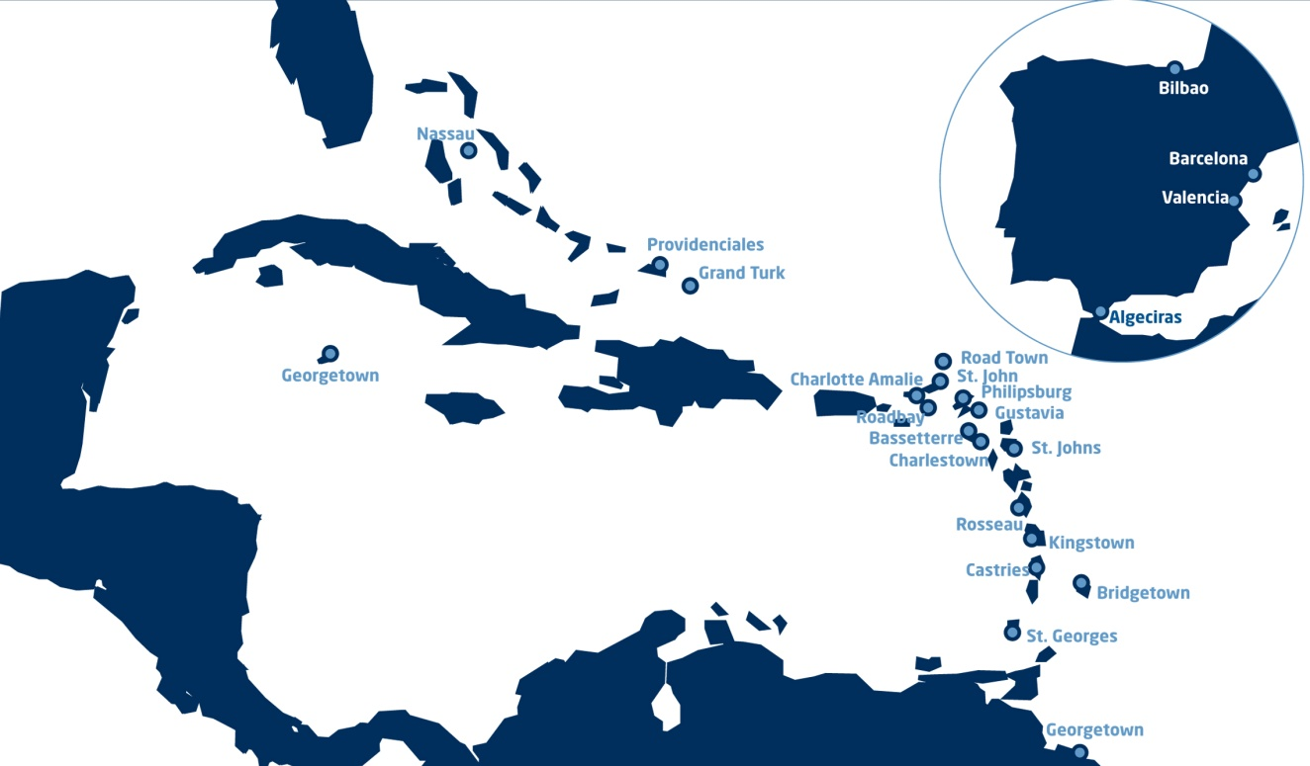
Tarifas sujetas a consulta

SAMSKIP
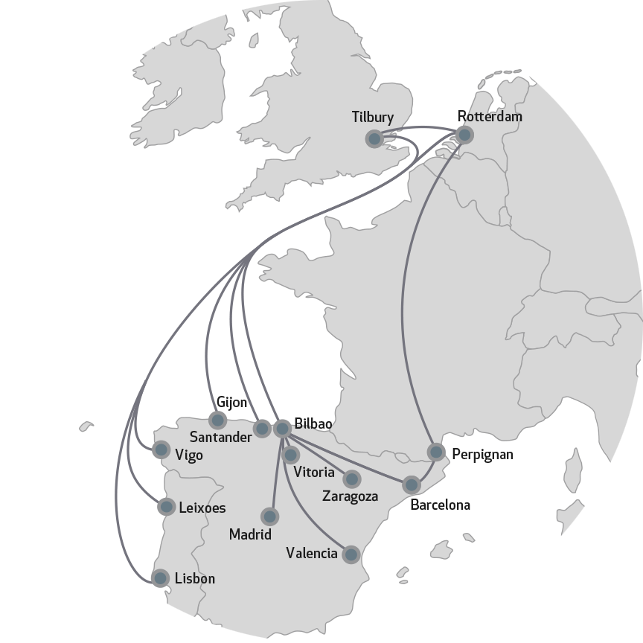
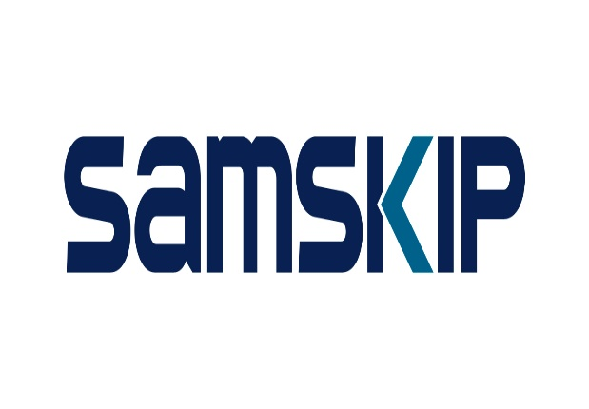

Tarifas sujetas a consulta

TRANS MED EXPRESS
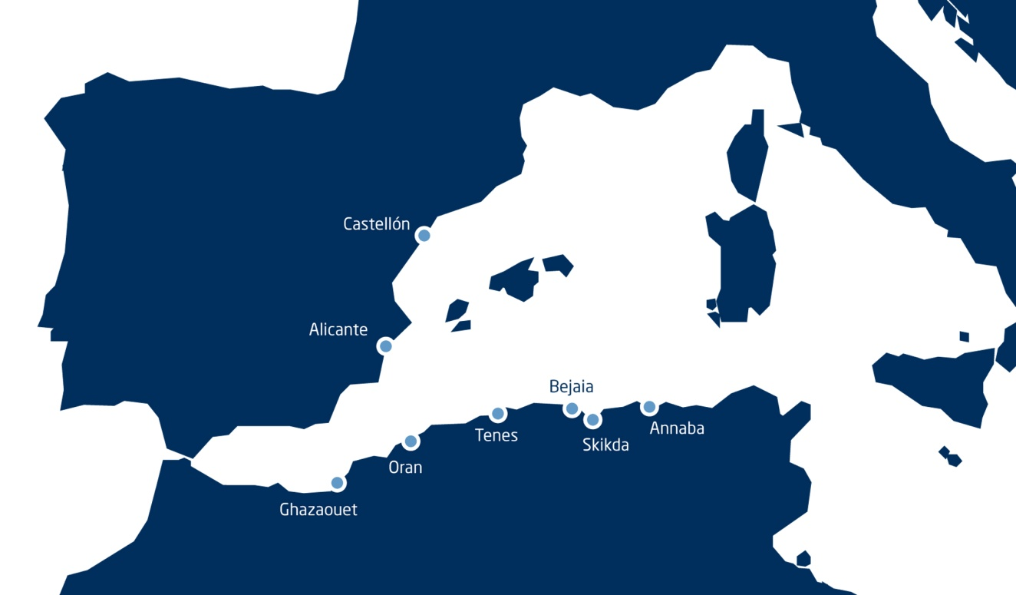
TransMed Express

BREAKBULK SERVICES
